OCHX-H09A-I
 | Spare Parts Diagram / Vue explosée de pièce
Harmony R32
9K btu Indoor / Intérieure
OCHX-H09A-I
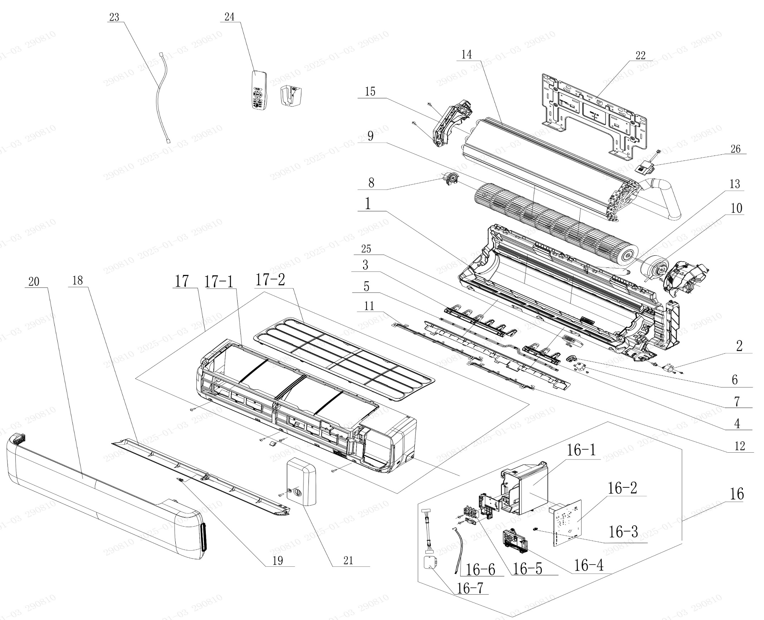

No. | Description Eng | Description Fr | Qty | Part code / Code pièce
1 | Rear Case Sub-Assy | Sous-ensemble du boîtier arrière | 1 | 00037706008901
2 | Stepping Motor | Moteur pas à pas | 1 | 1521210712
3 | Air Louver(Left) | Volet d’air (gauche) | 1 | 200007060111
4 | Air Louver(Right) | Volet d’air (droite) | 1 | 200007060110
5 | Swing Lever | Levier oscillant | 1 | 200035060044
6 | Air Louver (Auto) | Volet d’air (Auto) | 1 | 200007060117
7 | Stepping Motor | Moteur pas à pas | 1 | 1521210704
8 | Axile Bush Sub-assy | Sous-ensemble de douille d’axe | 1 | 10542047
9 | Cross Flow Fan | Ventilateur à flux croisé | 1 | 103001060038
10 | Fan Motor | Moteur du ventilateur | 1 | 15010406011702
11 | Rear Grill Sub-assy | Sous-ensemble de grille arrière | 1 | 209168000016
12 | Rear Grill Sub-assy | Sous-ensemble de grille arrière | 1 | 209168000017
13 | Drainage Hose | Tuyau de drainage | 1 | 05230014
14 | Evaporator Assy | Ensemble évaporateur | 1 | 01100106240511P
15 | Evaporator Support | Support d’évaporateur | 1 | 200025060027
16 | Electric Box Assy | Ensemble boîtier électrique | 1 | 100002082204
16-1 | Electric Box | Boîtier électrique | 1 | 200013060124
16-2 | Main Board | Carte principale | 1 | 300002064066
16-3 | Jumper | Cavalier (jumper) | 1 | 4202021905
16-4 | Display Board | Carte d’affichage | 1 | 300001061554
16-5 | Terminal Board | Carte de connexion (bornier) | 1 | 422000000022
16-6 | Temperature Sensor | Capteur de température | 1 | 3900031302
16-7 | Gas Sensor R290 | Capteur de gaz R290 | 1 | NO CODE IN THE EXCEL
17 | Front Case Assy | Ensemble boîtier avant | 1 | 000002060324
17-1 | Front Case | Boîtier avant | 1 | 200002060087
17-2 | Filter Sub-Assy | Sous-ensemble de filtre | 1 | 111001060341
18 | Guide Louver | Volet de guidage | 1 | 200004060197
19 | Axile Bush | Douille d’axe | 1 | 10542036
20 | Front Panel or Front Panel Assy | Panneau avant ou ensemble panneau avant | 1 | 272600005233
21 | Electric Box Cover | Couvercle du boîtier électrique | 1 | 200082060091
22 | Wall Mounting Frame | Cadre de montage mural | 1 | 012043000008
23 | Power Cord | Cordon d’alimentation | 1 | NO CODE IN THE EXCEL
24 | Remote Controller | Télécommande | 1 | 305001060236_Y63734
25 | Plasmacluster Ion | Ion Plasmacluster | 1 | NO CODE IN THE EXCEL
26 | Gas Sensor | Capteur de gaz | 1 | 34002406001601
 | Remote Holder | Support de télécommande | 1 | 2012004801

OCHX-H09A-O
 | Spare Parts Diagram / Vue explosée de pièce
Harmony R32
9K btu Outdoor / Extérieure
OCHX-H09A-O
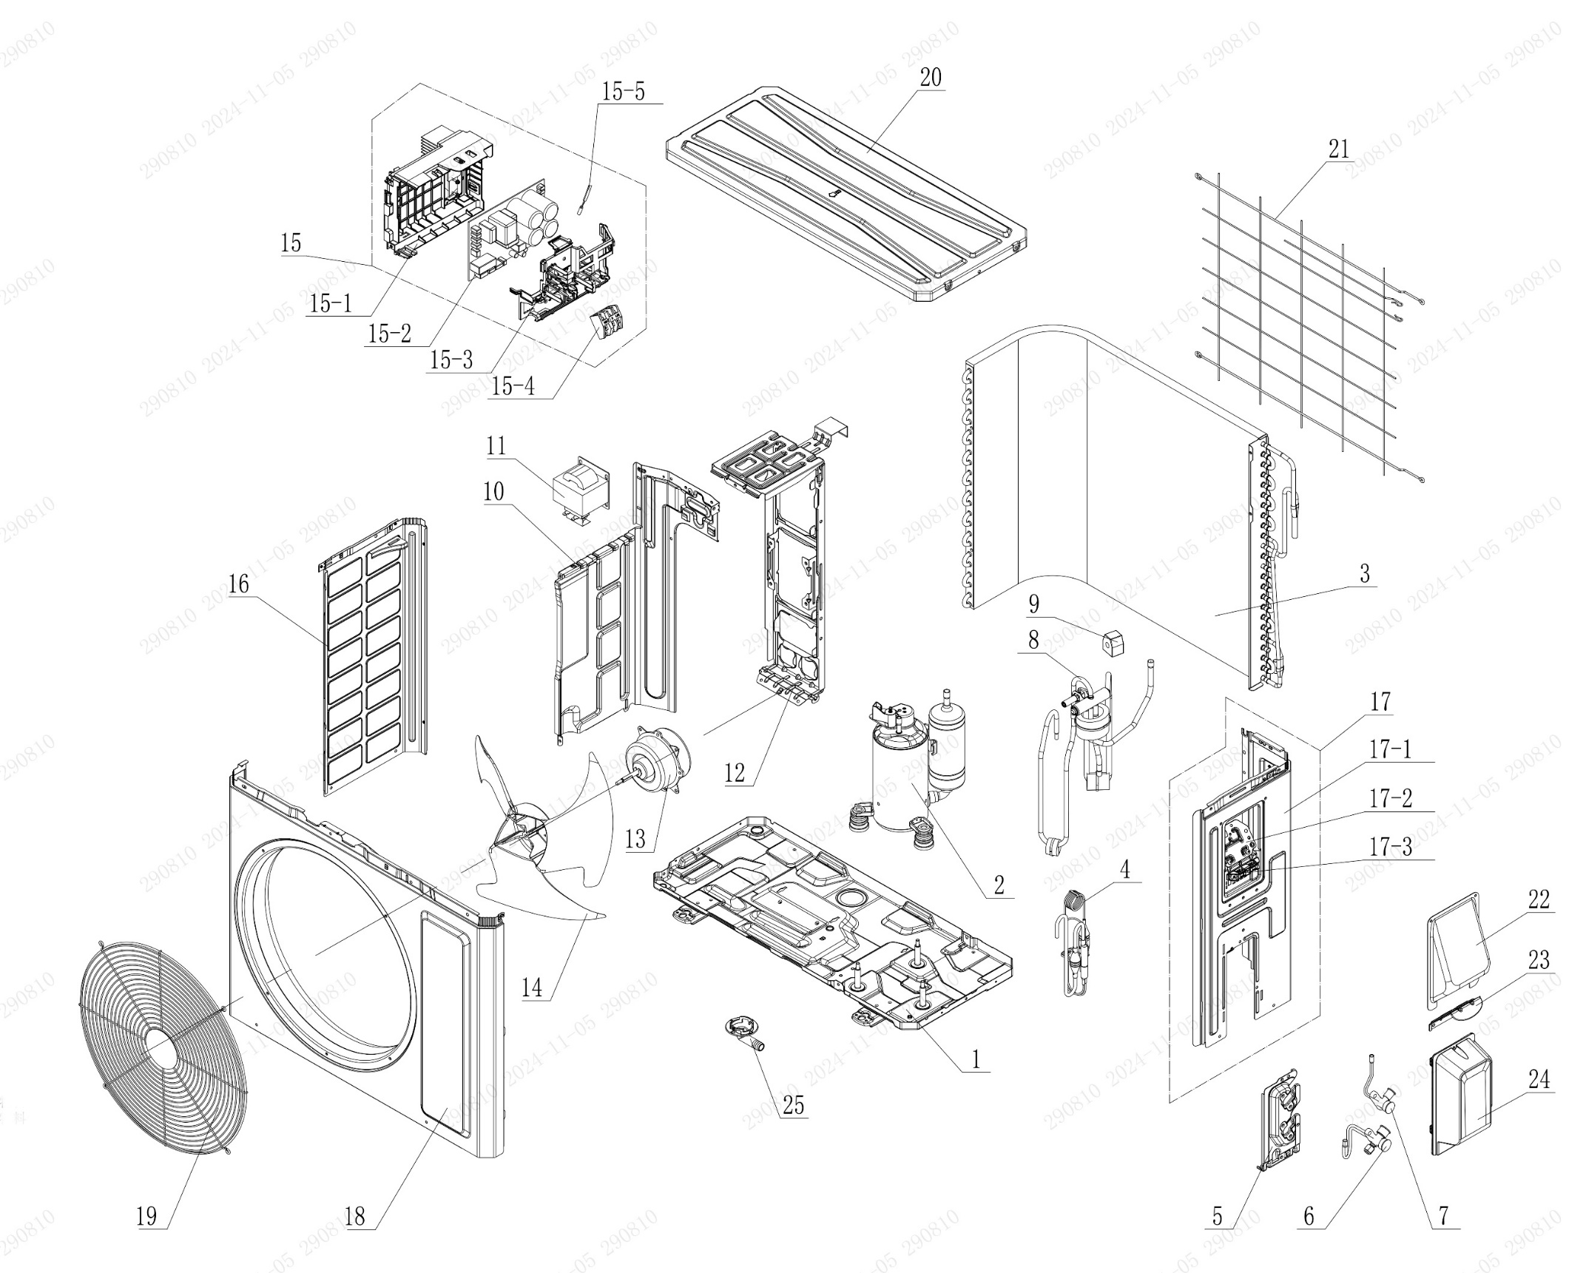

No. | Description Eng | Description Fr | Qty | Part code / Code pièce
1 | Chassis Sub-assy | Sous-ensemble de châssis | 1 | 017000060724P
2 | Compressor and Fittings | Compresseur et raccords | 1 | 009001061064
3 | Condenser Assy | Ensemble condenseur | 1 | 01100206267001
4 | Capillary Sub-assy | Sous-ensemble capillaire | 1 | 030006062376
5 | Valve Support | Support de vanne | 1 | 012044060022P
6 | Cut-off valve (Big) | Vanne d’arrêt (grande) | 1 | 070001060029
7 | Cut-off valve (Small) | Vanne d’arrêt (petite) | 1 | 070001060022
8 | 4-Way Valve Assy | Ensemble vanne 4 voies | 1 | NO CODE IN THE EXCEL
9 | 4 Way Valve Coil or Magnet Coil | Bobine de vanne 4 voies ou bobine magnétique | 1 | 07201006002409
10 | Clapboard | Cloison | 1 | 012051060895
11 | Reactor | Réacteur | 1 | NO CODE IN THE EXCEL
12 | Motor Support | Support moteur | 1 | 012048060149
13 | Motor | Moteur | 1 | 15010406009507
14 | Axial Flow Fan | Ventilateur à flux axial | 1 | 10333428
15 | Electric Box Assy | Ensemble boîtier électrique | 1 | 100002082176
15-1 | Electric Box | Boîtier électrique | 1 | 200013060073
15-2 | Main Board | Carte principale | 1 | 300027063840
15-3 | Electric Box Cover | Couvercle du boîtier électrique | 1 | 20008206005801
15-4 | Terminal Board | Carte de connexion (bornier) | 1 | 42200006007501
15-5 | Temperature Sensor | Capteur de température | 1 | 390001060069
16 | Left Side Plate | Plaque latérale gauche | 1 | 012055060397P
17 | Right Side Plate Assy | Sous-ensemble de plaque latérale droite | 1 | 000081060331
17-1 | Right Side Plate | Plaque latérale droite | 1 | 01205606038406P
17-2 | Earthing Plate Sub-assy | Sous-ensemble de plaque de mise à la terre | 1 | 017246000007
17-3 | Wire Clamp | Collier de serrage de câble | 1 | 200015060025
18 | Cabinet | Boîtier / Coffret | 1 | 01202206001202P
19 | Front Grill | Grille avant | 1 | 016004060016
20 | Top Cover Assy | Ensemble couvercle supérieur | 1 | 000097060345
21 | Rear Grill | Grille arrière | 1 | 016001060095
22 | Cable Cross Plate | Plaque de croisement de câble | 1 | 01220906002802P
23 | Cable Cross Plate | Plaque de croisement de câble | 1 | 012209060027P
24 | Valve Cover | Couvercle de vanne | 1 | 20008706000403
25 | Drainage Joint | Raccord de drainage | 1 | 26113009

OCHX-H12A-O
 | Spare Parts Diagram / Vue explosée de pièce
Harmony R32
12K btu Outdoor / Extérieure
OCHX-H12A-O
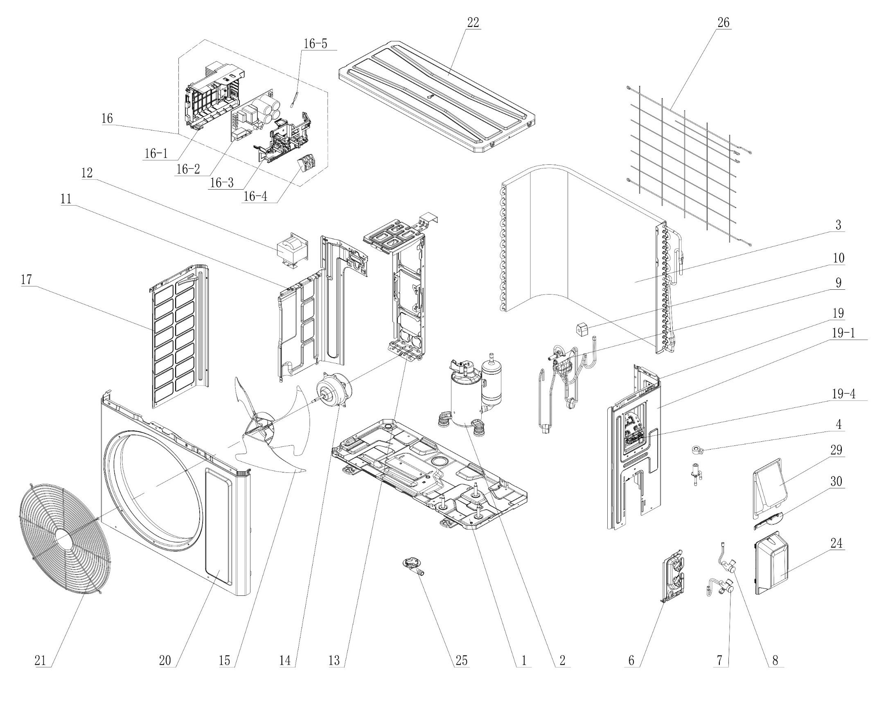

No. | Description Eng | Description Fr | Qty | Part code / Code pièce
1 | Chassis Sub-assy | Sous-ensemble de châssis | 1 | 017000060724P
2 | Compressor and Fittings | Compresseur et raccords | 1 | 009001060648
3 | Condenser Assy | Ensemble condenseur | 1 | 011002062531
4 | Electric Expand Valve Fitting | Raccord de vanne d’expansion électrique | 1 | NO CODE IN THE EXCEL
6 | Valve Support | Support de vanne | 1 | 012044060022P
7 | Cut-off valve (Big) | Vanne d’arrêt (grande) | 1 | 070001060029
8 | Cut-off valve (Small) | Vanne d’arrêt (petite) | 1 | 070001060022
9 | 4-Way Valve Assy | Ensemble vanne 4 voies | 1 | 030152061280
10 | Magnet Coil | Bobine magnétique | 1 | NO CODE IN THE EXCEL
11 | Clapboard | Cloison | 1 | 012051060895
12 | Reactor | Réacteur | 1 | NO CODE IN THE EXCEL
13 | Motor Support | Support moteur | 1 | 012048060149
14 | Motor | Moteur | 1 | 15010406009507
15 | Axial Flow Fan | Ventilateur à flux axial | 1 | 10333428
16 | Electric Box Assy | Ensemble boîtier électrique | 1 | 100002082381
16-1 | Electric Box | Boîtier électrique | 1 | 200013060073
16-2 | Main Board | Carte principale | 1 | 300027063752
16-3 | Electric Box Cover | Couvercle du boîtier électrique | 1 | 20008206005801
16-4 | Terminal Board | Carte de connexion (bornier) | 1 | 42200006007501
16-5 | Temperature Sensor | Capteur de température | 1 | 390001060069
17 | Left Side Plate | Plaque latérale gauche | 1 | 012055060397P
19 | Right Side Plate Assy | Sous-ensemble plaque latérale droite | 1 | 000081060331
19-1 | Right Side Plate | Plaque latérale droite | 1 | 01205606038406P
19-4 | Wire Clamp | Collier de serrage de câble | 1 | 017246000007
20 | Cabinet | Coffret / Boîtier | 1 | 01202206001202P
21 | Front Grill | Grille avant | 1 | 016004060016
22 | Top Cover Assy | Ensemble couvercle supérieur | 1 | 000097060345
24 | Valve Cover | Couvercle de vanne | 1 | 20008706000403
25 | Drainage Joint | Raccord de drainage | 1 | 26113009
26 | Rear Grill | Grille arrière | 1 | 016001060095
29 | Cable Cross Plate | Plaque de croisement de câble | 1 | 01220906002802P
30 | Cable Cross Plate | Plaque de croisement de câble | 1 | 012209060027P

OCHX-H18A-I
 | Spare Parts Diagram / Vue explosée de pièce
Harmony R32
18K btu Indoor / Intérieure
OCHX-H18A-I
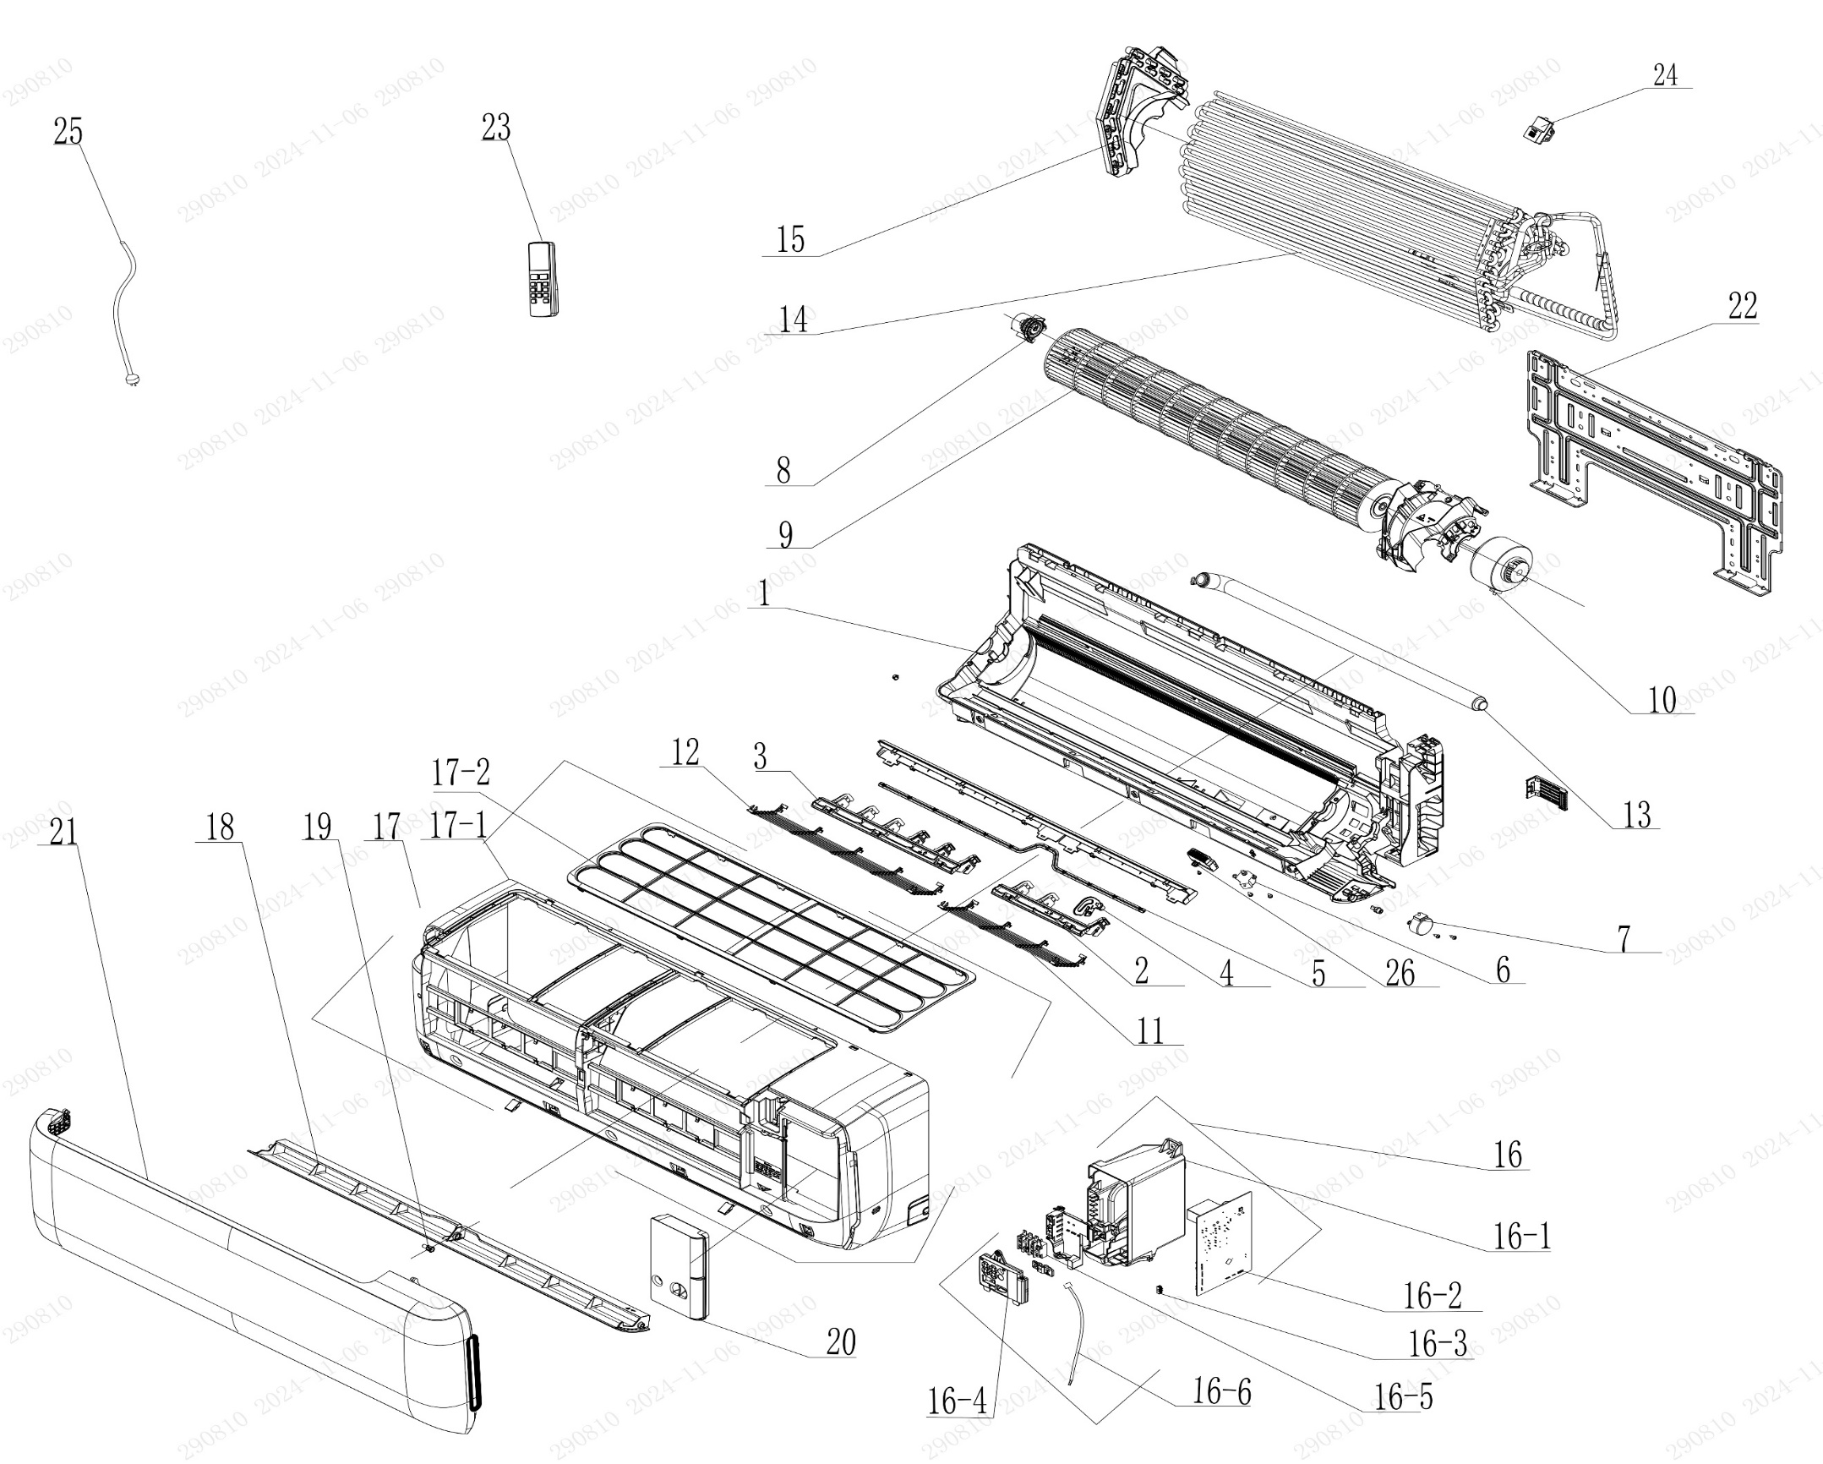

No. | Description Eng | Description Fr | Qty | Part code / Code pièce
1 | Rear Case Sub-Assy | Sous-ensemble du boîtier arrière | 1 | 00037706007301
2 | Air Louver(right) | Volet d’air (droit) | 1 | 200007060115
3 | Air Louver (left) | Volet d’air (gauche) | 1 | 200007060114
4 | Air Louver (Auto) | Volet d’air (Auto) | 1 | 200007060116
5 | Swing Lever | Levier oscillant | 1 | 200035060043
6 | Stepping Motor | Moteur pas à pas | 1 | 1521210704
7 | Stepping Motor | Moteur pas à pas | 1 | 1521240212
8 | Axile Bush Sub-assy | Sous-ensemble de douille d’axe | 1 | 1054204701
9 | Cross Flow Fan | Ventilateur à flux croisé | 1 | 103001060034
10 | Fan Motor | Moteur du ventilateur | 1 | 15010406008802
12 | Rear Grill Sub-assy | Sous-ensemble de grille arrière | 1 | 209168000011
13 | Drainage Hose | Tuyau de drainage | 1 | 05230014
14 | Evaporator Assy | Ensemble évaporateur | 1 | 011001062414P02
15 | Evaporator Support | Support d’évaporateur | 1 | 200025060024
16 | Electric Box Assy | Ensemble boîtier électrique | 1 | 100002082154
16-1 | Electric Box | Boîtier électrique | 1 | 200013060122
16-2 | Main Board | Carte principale | 1 | 300002064064
16-3 | Jumper | Cavalier (jumper) | 1 | 4202021920
16-4 | Display Board | Carte d’affichage | 1 | 300001061554
16-5 | Terminal Board | Carte de connexion (bornier) | 1 | 422000000022
16-6 | Temperature Sensor | Capteur de température | 1 | 3900031302
17 | Front Case Assy | Ensemble boîtier avant | 1 | 000002060422
17-1 | Front Case | Boîtier avant | 1 | 200002060086
17-2 | Filter Sub-Assy | Sous-ensemble de filtre | 1 | 111001060338
18 | Guide Louver | Volet de guidage | 1 | 200004060196
19 | Axile Bush | Douille d’axe | 1 | 10542036
20 | Electric Box Cover | Couvercle du boîtier électrique | 1 | 200082060089
21 | Front Panel or Front Panel Assy | Panneau avant ou ensemble panneau avant | 1 | 272600005234
22 | Wall Mounting Frame | Cadre de montage mural | 1 | 012043060024
23 | Remote Controller | Télécommande | 1 | 305001060236_Y63734
24 | Gas Sensor | Capteur de gaz | 1 | 34002406001601
25 | Power Cord | Cordon d’alimentation | 1 | NO CODE IN THE EXCEL
26 | Plasma Bunch Ion | Ioniseur Plasma Bunch | 1 | NO CODE IN THE EXCEL
 | Remote Holder | Support de télécommande | 1 | 2012004801

OCHX-H18A-O
 | Spare Parts Diagram / Vue explosée de pièce
Harmony R32
18K btu Outdoor / Extérieure
OCHX-H18A-O
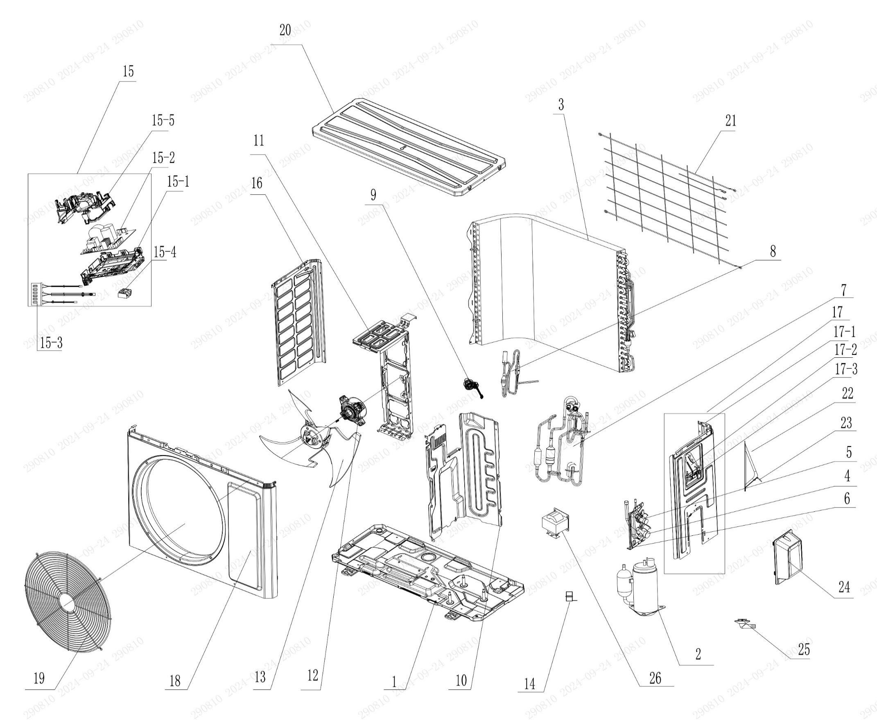

No. | Description Eng | Description Fr | Qty | Part code / Code pièce
1 | Chassis Sub-assy | Sous-ensemble de châssis | 1 | 017000060759P
2 | Compressor and Fittings | Compresseur et raccords | 1 | 009001061090
3 | Condenser Assy | Ensemble condenseur | 1 | 01100206202601
4 | Cut-off valve big | Vanne d’arrêt (grande) | 1 | 070001060024
5 | Cut-off valve small | Vanne d’arrêt (petite) | 1 | 070001060022
6 | Valve Support | Support de vanne | 1 | 012044060022P
7 | 4-Way Valve Assy | Ensemble vanne 4 voies | 1 | 030152061628
8 | Electric Expansion Valve Sub-Assy | Sous-ensemble de vanne d’expansion électrique | 1 | NO CODE IN THE EXCEL
9 | Electric Expand Valve Fitting | Raccord de vanne d’expansion électrique | 1 | NO CODE IN THE EXCEL
10 | Clapboard | Cloison | 1 | 012051061151
11 | Motor Support | Support moteur | 1 | 01204806014001
12 | Fan Motor | Moteur du ventilateur | 1 | 15010406009506
13 | Axial Flow Fan | Ventilateur à flux axial | 1 | 103002060015
14 | Magnet Coil | Bobine magnétique | 1 | NO CODE IN THE EXCEL
15 | Electric Box Assy | Ensemble boîtier électrique | 1 | 100002082155
15-1 | Electric Box | Boîtier électrique | 1 | 20001306010103
15-2 | Main Board | Carte principale | 1 | 300027063803
15-3 | Temperature Sensor | Capteur de température | 1 | 39000106006905
15-4 | Terminal Board | Carte de connexion (bornier) | 1 | 42200006007501
15-5 | Electric Box Cover | Couvercle du boîtier électrique | 1 | NO CODE IN THE EXCEL
16 | Left Side Plate | Plaque latérale gauche | 1 | 012055060395P
17 | Right Side Plate Assy | Sous-ensemble plaque latérale droite | 1 | 000081060330
17-1 | Right Side Plate | Plaque latérale droite | 1 | 01205606036706P
17-2 | Earthing Plate Sub-assy | Sous-ensemble de plaque de mise à la terre | 1 | 017246000007
17-3 | Wire Clamp | Collier de serrage de câble | 1 | 200015060025
18 | Cabinet | Boîtier / Coffret | 1 | 01202206001002P
19 | Front Grill | Grille avant | 1 | 016004060011
20 | Top Cover Assy | Ensemble couvercle supérieur | 1 | 000097060355
21 | Rear Grill | Grille arrière | 1 | 016001060082
22 | Cable Cross Plate | Plaque de croisement de câble | 1 | 01220906002802P
23 | Cable Cross Plate 1 | Plaque de croisement de câble 1 | 1 | 012209060027P
24 | Valve Cover | Couvercle de vanne | 1 | 20008706000403
25 | Drainage Joint | Raccord de drainage | 1 | 26113009
26 | Reactor | Réacteur | 1 | NO CODE IN THE EXCEL

OCHX-H24A-I
 | Spare Parts Diagram / Vue explosée de pièce
Harmony R32
24K btu Indoor / Intérieure
OCHX-H24A-I
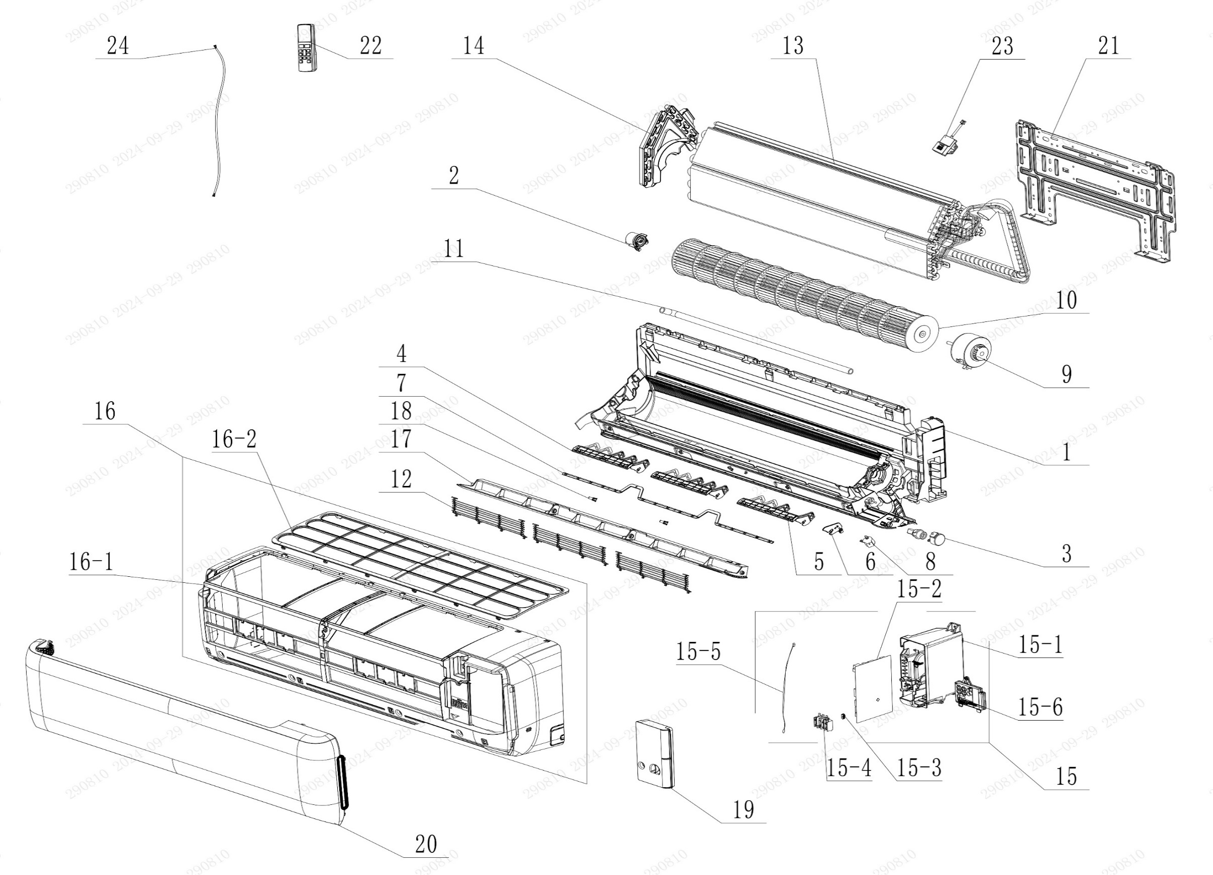

No. | Description Eng | Description Fr | Qty | Part code / Code pièce
1 | Rear Case Sub-Assy | Sous-ensemble du boîtier arrière | 1 | 00037706007801
2 | Axile Bush Sub-assy | Sous-ensemble de douille d’axe | 1 | 1054204701
3 | Stepping Motor | Moteur pas à pas | 1 | 1521240210
4 | Air Louver 1 | Volet d’air 1 | 2 | 200007060101
5 | Air Louver 1 | Volet d’air 1 | 1 | 200007060104
6 | Air Louver | Volet d’air | 1 | 200007060103
7 | Swing Lever | Levier oscillant | 1 | 200035060042
8 | Stepping Motor | Moteur pas à pas | 1 | 1521210704
9 | Motor | Moteur | 1 | 15010406008802
10 | Cross Flow Fan | Ventilateur à flux croisé | 1 | 103001060035
11 | Drainage Hose | Tuyau de drainage | 1 | 0523001405
12 | Rear Grill Sub-assy | Sous-ensemble de grille arrière | 3 | 209168000018
13 | Evaporator Assy | Ensemble évaporateur | 1 | 01100106281205P01
14 | Evaporator Support(D7) | Support d’évaporateur (D7) | 1 | 200025060025
15 | Electric Box Assy | Ensemble boîtier électrique | 1 | 100002081904
15-1 | Electric Box | Boîtier électrique | 1 | 200013060122
15-2 | Main Board | Carte principale | 1 | 300002064064
15-3 | Jumper | Cavalier (jumper) | 1 | 4202021924
15-4 | Terminal Board | Carte de connexion (bornier) | 1 | 422000000022
15-5 | Temperature Sensor | Capteur de température | 1 | 3900031302
15-6 | Display Board | Carte d’affichage | 1 | 300001061554
16 | Front Case Sub-assy | Sous-ensemble du boîtier avant | 1 | 000002060329
16-1 | Front Case | Boîtier avant | 1 | 200002060083
16-2 | Filter Sub-Assy | Sous-ensemble de filtre | 1 | 111001060337
17 | Guide Louver | Volet de guidage | 1 | 200004060193
18 | Axile Bush | Douille d’axe | 2 | 10542036
19 | Electric Box Cover | Couvercle du boîtier électrique | 1 | 200082060089
20 | Front Panel or Front Panel Assy | Panneau avant ou ensemble panneau avant | 1 | 272600005235
21 | Wall Mounting Frame | Cadre de montage mural | 1 | 012043060024
22 | Remote Controller | Télécommande | 1 | 305001060236_Y63734
23 | Gas Sensor | Capteur de gaz | 1 | 34002406001601
24 | Power Line | Ligne d’alimentation | 1 | NO CODE IN THE EXCEL
 | Remote Holder | Support de télécommande | 1 | 2012004801

OCHX-H24A-O
 | Spare Parts Diagram / Vue explosée de pièce
Harmony R32
24K btu Outdoor / Extérieure
OCHX-H24A-O
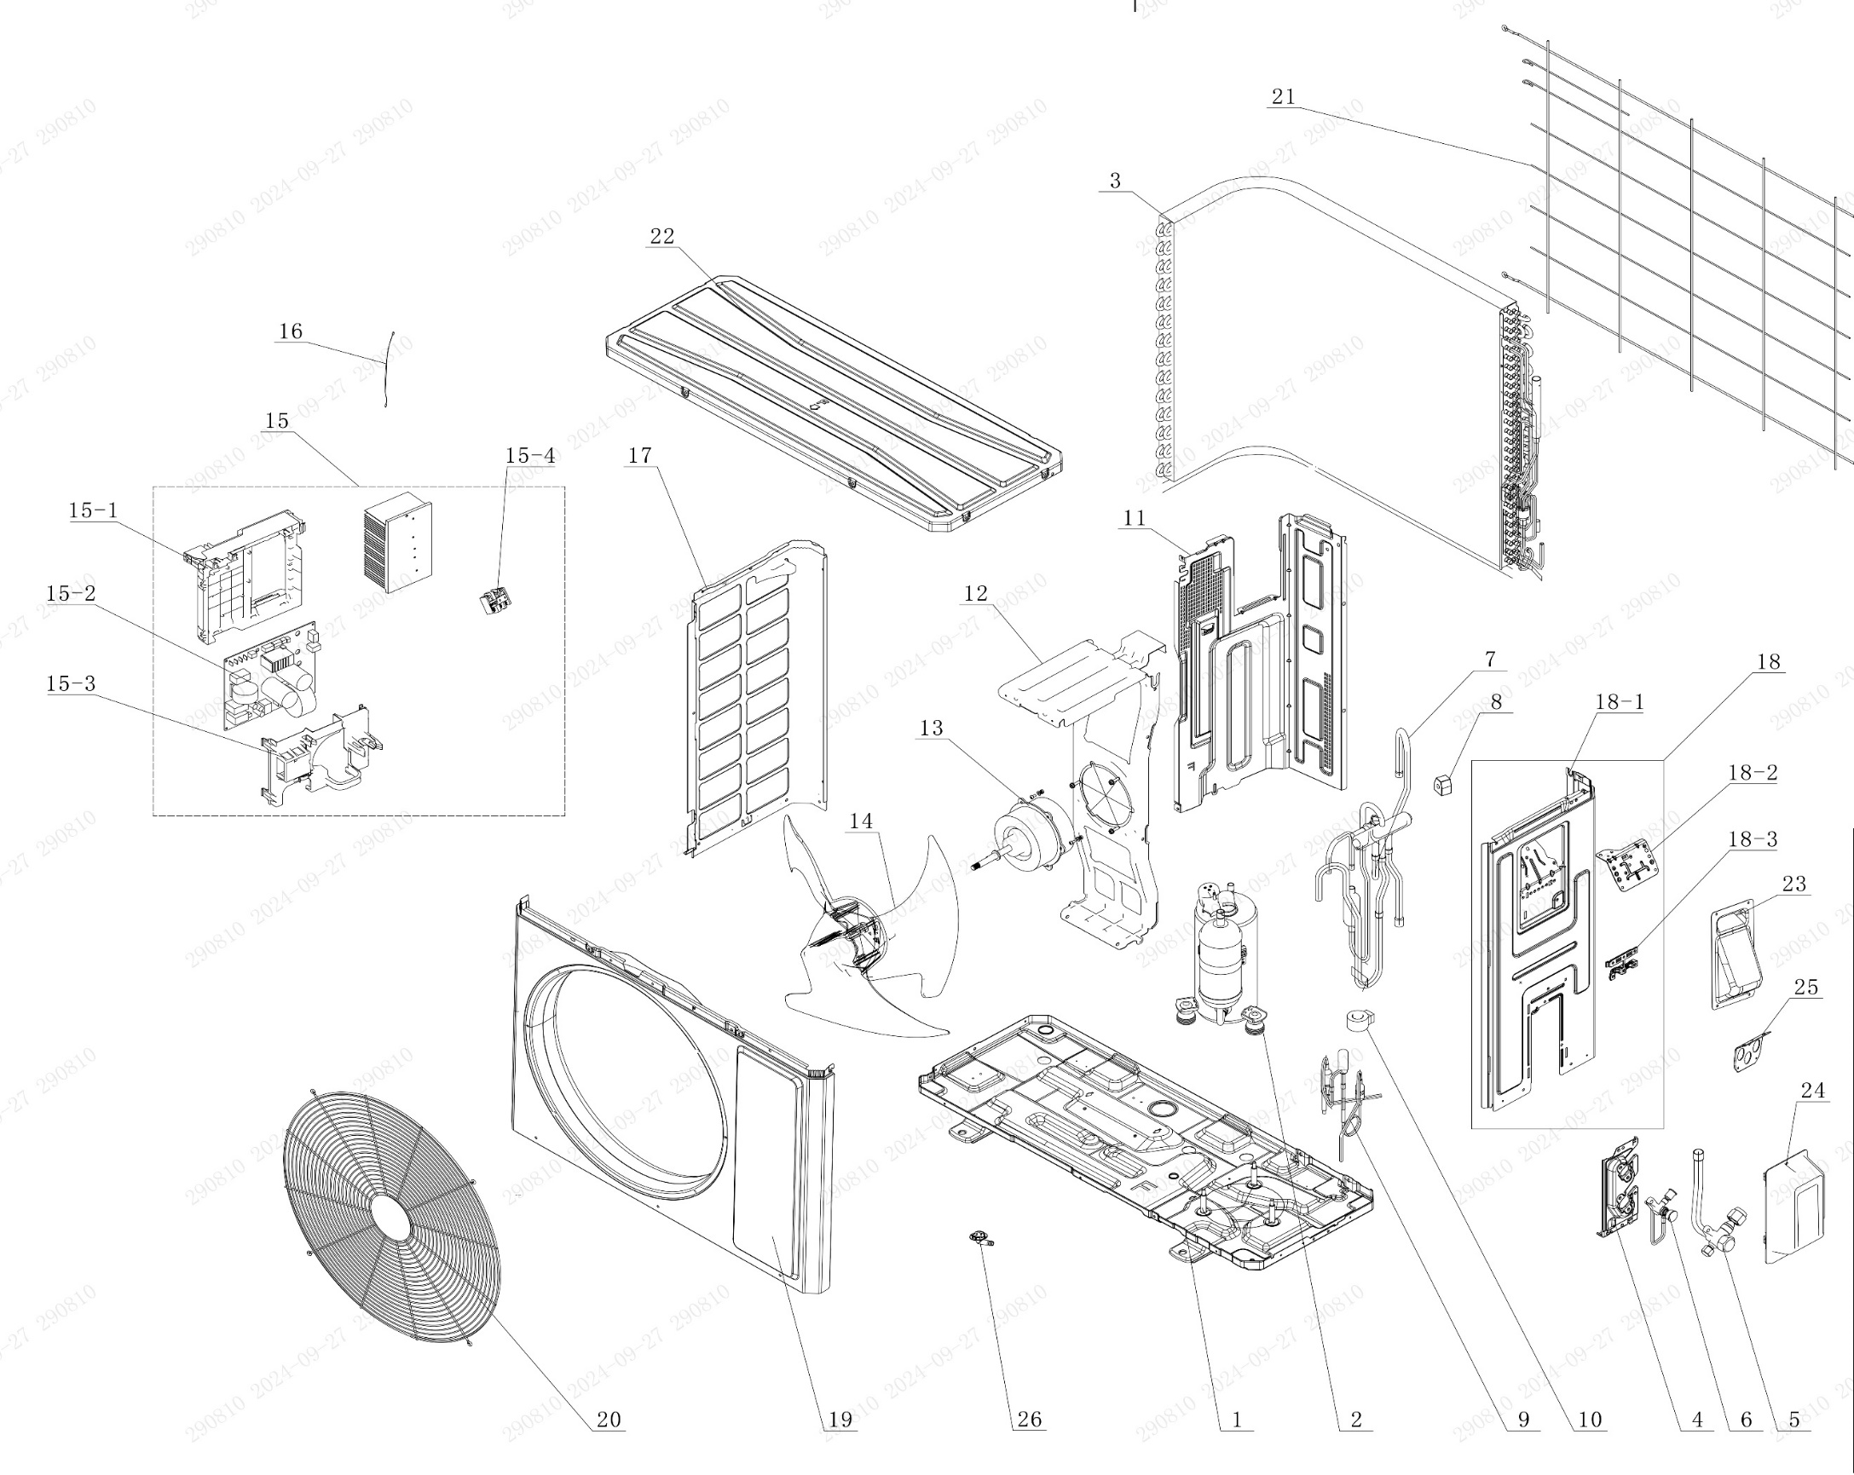

No. | Description Eng | Description Fr | Qty | Part code / Code pièce
1 | Chassis Sub-assy | Sous-ensemble châssis | 1 | 01700006076102P
2 | Compressor and Fittings | Compresseur et accessoires | 1 | 009001060617
3 | Condenser Assy | Ensemble condenseur | 1 | 01100206169803
4 | Valve Support | Support de valve | 1 | 012044060022P
5 | Cut-off valve big | Valve d'arrêt grande | 1 | 070001060024
6 | Cut-off valve small | Valve d'arrêt petite | 1 | 070001060022
7 | 4-Way Valve Assy | Ensemble valve 4 voies | 1 | 030152061579
8 | 4 Way Valve Coil or Magnet Coil | Bobine valve 4 voies ou bobine magnétique | 1 | 07201006002409
9 | Electric Expansion Valve Sub-Assy | Sous-ensemble valve d'expansion électrique | 1 | 030174060362
10 | Electric Expand Valve Fitting | Accessoire valve d'expansion électrique | 1 | 07200206002345
11 | Clapboard | Cloison | 1 | 012051061303
12 | Motor Support | Support moteur | 1 | 012048060145
13 | Motor | Moteur | 1 | 15010106051105
14 | Axial Flow Fan | Ventilateur à flux axial | 1 | 10335262
15 | Electric Box Assy | Sous-ensemble boîtier électrique | 1 | 100002081906
15-1 | Electric Box | Boîtier électrique | 1 | 20001306008501
15-2 | Main Board | Carte principale | 1 | 300027063873
15-3 | Electric Box Cover | Couvercle boîtier électrique | 1 | 20008206006801
15-4 | Terminal Board | Carte bornier | 1 | 42200006007501
16 | Temperature Sensor | Capteur de température | 1 | 39000106006901
17 | Left Side Plate | Plaque latérale gauche | 1 | 012055060393P
18 | Right Side Plate Assy | Sous-ensemble plaque latérale droite | 1 | 000081060399
18-1 | Right Side Plate | Plaque latérale droite | 1 | 01205606038704P
18-2 | Earthing Plate Sub-assy | Sous-ensemble plaque de mise à la terre | 1 | 01724600000204
18-3 | Wire Clamp | Serre-câble | 1 | 200015060023
19 | Front Panel | Panneau avant | 1 | 01207306161101P02
20 | Grill | Grille | 1 | 016004060017
21 | Rear Grill | Grille arrière | 1 | 016001060085
22 | Top Cover Assy | Sous-ensemble couvercle supérieur | 1 | 00009706033301
23 | Handle | Poignée | 1 | 012210060013P
24 | Valve Cover | Couvercle de valve | 1 | 20008706000503
25 | Cable Cross Plate | Plaque de croisement de câbles | 1 | 01220906004101P
26 | Drainage Joint | Joint de drainage | 1 | 26113009

OCHX-H30A-I
 | Spare Parts Diagram / Vue explosée de pièce
Harmony R32
30K btu Indoor / Intérieure
OCHX-H30A-I


No. | Description Eng | Description Fr | Qty | Part code / Code pièce
1 | Rear Case Sub-Assy | Sous-ensemble du boîtier arrière | 1 | 00037706007801
2 | Axile Bush Sub-assy | Sous-ensemble de douille d’axe | 1 | 1054204701
3 | Stepping Motor | Moteur pas à pas | 1 | 1521240210
4 | Air Louver 1 | Volet d’air 1 | 2 | 200007060101
5 | Air Louver 1 | Volet d’air 1 | 1 | 200007060104
6 | Air Louver | Volet d’air | 1 | 200007060103
7 | Swing Lever | Levier oscillant | 1 | 200035060042
8 | Stepping Motor | Moteur pas à pas | 1 | 1521210704
9 | Motor | Moteur | 1 | 15010406011601
10 | Cross Flow Fan | Ventilateur à flux croisé | 1 | 103001060035
11 | Drainage Hose | Tuyau de drainage | 1 | 0523001405
12 | Rear Grill Sub-assy | Sous-ensemble de grille arrière | 3 | 209168000018
13 | Evaporator Assy | Ensemble évaporateur | 1 | 01100106241103P01
14 | Evaporator Support(D7) | Support d’évaporateur (D7) | 1 | 200025060025
15 | Electric Box Assy | Ensemble boîtier électrique | 1 | 100002081904
15-1 | Electric Box | Boîtier électrique | 1 | 200013060122
15-2 | Main Board | Carte principale | 1 | 300002064064
15-3 | Jumper | Cavalier (jumper) | 1 | 4202021928
15-4 | Terminal Board | Carte de connexion (bornier) | 1 | 422000000022
15-5 | Temperature Sensor | Capteur de température | 1 | 3900031302
15-6 | Display Board | Carte d’affichage | 1 | 300001061554
16 | Front Case Sub-assy | Sous-ensemble du boîtier avant | 1 | 000002060329
16-1 | Front Case | Boîtier avant | 1 | 200002060083
16-2 | Filter Sub-Assy | Sous-ensemble de filtre | 1 | 111001060337
17 | Guide Louver | Volet de guidage | 1 | 200004060193
18 | Axile Bush | Douille d’axe | 2 | 10542036
19 | Electric Box Cover | Couvercle du boîtier électrique | 1 | 200082060089
20 | Front Panel or Front Panel Assy | Panneau avant ou ensemble panneau avant | 1 | 272600005235
21 | Wall Mounting Frame | Cadre de montage mural | 1 | 012043060024
22 | Remote Controller | Télécommande | 1 | 305001060236_Y63734
23 | Gas Sensor | Capteur de gaz | 1 | 34002406001601
24 | Power Line | Ligne d’alimentation | 1 | NO CODE IN THE EXCEL

OCHX-H30A-O
 | Spare Parts Diagram / Vue explosée de pièce
Harmony R32
30K btu Outdoor / Extérieure
OCHX-H30A-O
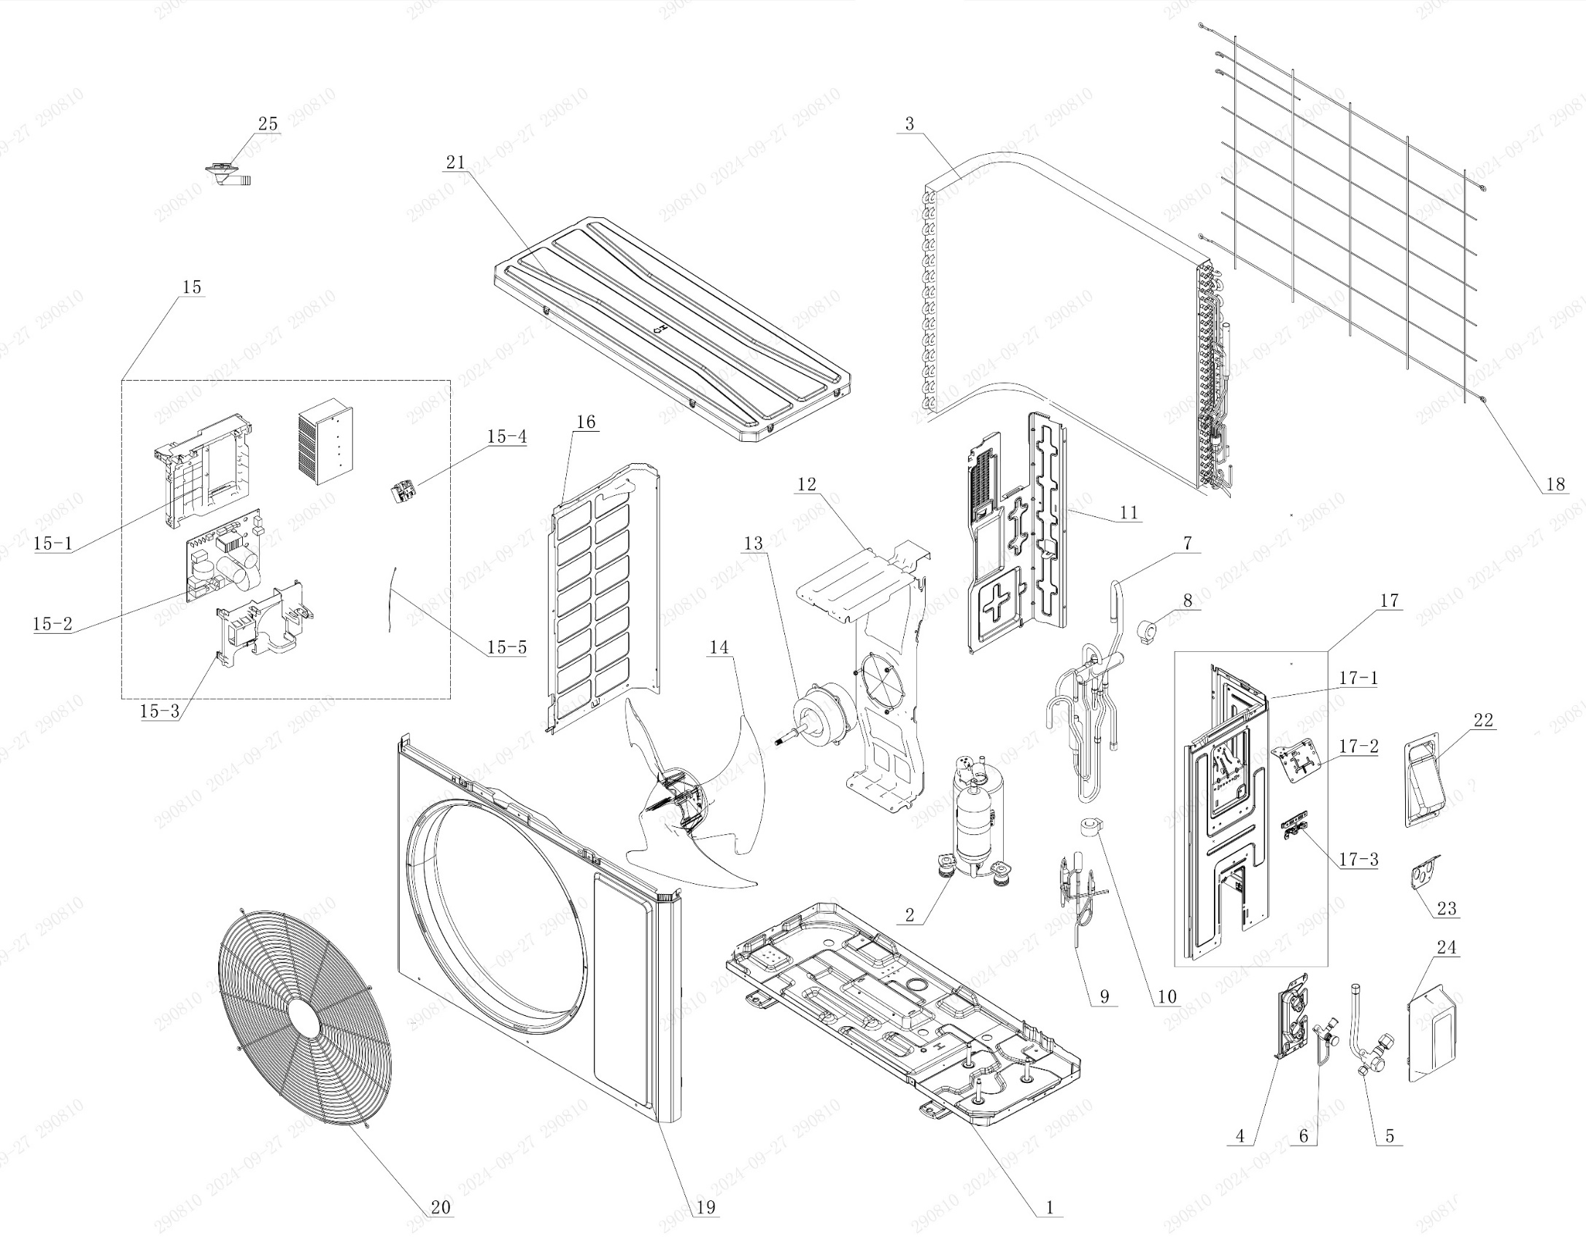

No. | Description Eng | Description Fr | Qty | Part code / Code pièce
1 | Chassis Sub-assy | Châssis sous-ensemble | 1 | 01700006071117P
2 | Compressor and Fittings | Compresseur et raccords | 1 | 009001060966
3 | Condenser Assy | Condenseur assemblé | 1 | 01100206192502
4 | Valve Support | Support de vanne | 1 | 012044060031P
5 | Cut-off valve big | Vanne d’arrêt grande | 1 | 070001060032
6 | Cut-off valve small | Vanne d’arrêt petite | 1 | 070001060022
7 | 4-Way Valve Assy | Vanne 4 voies assemblée | 1 | 030152061619
8 | 4 Way Valve Coil or Magnet Coil | Bobine de vanne 4 voies ou bobine magnétique | 1 | 43000400128
9 | Electric Expansion Valve Sub-Assy | Sous-ensemble vanne de détente électrique | 1 | 030174060371
10 | Electric Expand Valve Fitting | Raccord de vanne de détente électrique | 1 | 07200206002301
11 | Clapboard | Cloison | 1 | 012051061623
12 | Motor Support | Support de moteur | 1 | 01204806019401
13 | Motor | Moteur | 1 | 15010406009404
14 | Axial Flow Fan | Ventilateur à flux axial | 1 | 103002060027
15 | Electric Box Assy | Boîtier électrique assemblé | 1 | 100002082823
15-1 | Electric Box | Boîtier électrique | 1 | 20001306010201
15-2 | Main Board | Carte principale | 1 | 300027064001
15-3 | Electric Box Cover | Couvercle du boîtier électrique | 1 | 20008206006801
15-4 | Terminal Board | Carte de connexion (borne) | 1 | 42200006007501
15-5 | Temperature Sensor | Capteur de température | 1 | 39000106006903
16 | Left Side Plate | Plaque latérale gauche | 1 | 012055060389P
17 | Right Side Plate Assy | Ensemble plaque latérale droite | 1 | 000081060373
17-1 | Right Side Plate | Plaque latérale droite | 1 | 01205606043702P
17-2 | Terminal Board Support sub-assy | Sous-ensemble support de carte de connexion | 1 | 01704106006103
17-3 | Wire Clamp | Collier de serrage (fil électrique) | 1 | 200015060021
18 | Rear Grill | Grille arrière | 1 | 016001060087
19 | Cabinet | Coffret / Enveloppe / Boîtier | 1 | 01202206001901P02
20 | Front Grill | Grille avant | 1 | 016004060018
21 | Top Cover Assy | Capot supérieur assemblé | 1 | 000051060149
22 | Handle | Poignée | 1 | 012210060014P
23 | Cable Cross Plate | Plaque de croisement de câbles | 1 | 01220906004001P
24 | Valve Cover | Couvercle de vanne | 1 | 20008706000804
25 | Drainage Joint | Raccord de drainage | 1 | 26113009

OCHX-H36A-I
 | Spare Parts Diagram / Vue explosée de pièce
Harmony R32
36K btu Indoor / Intérieure
OCHX-H36A-I
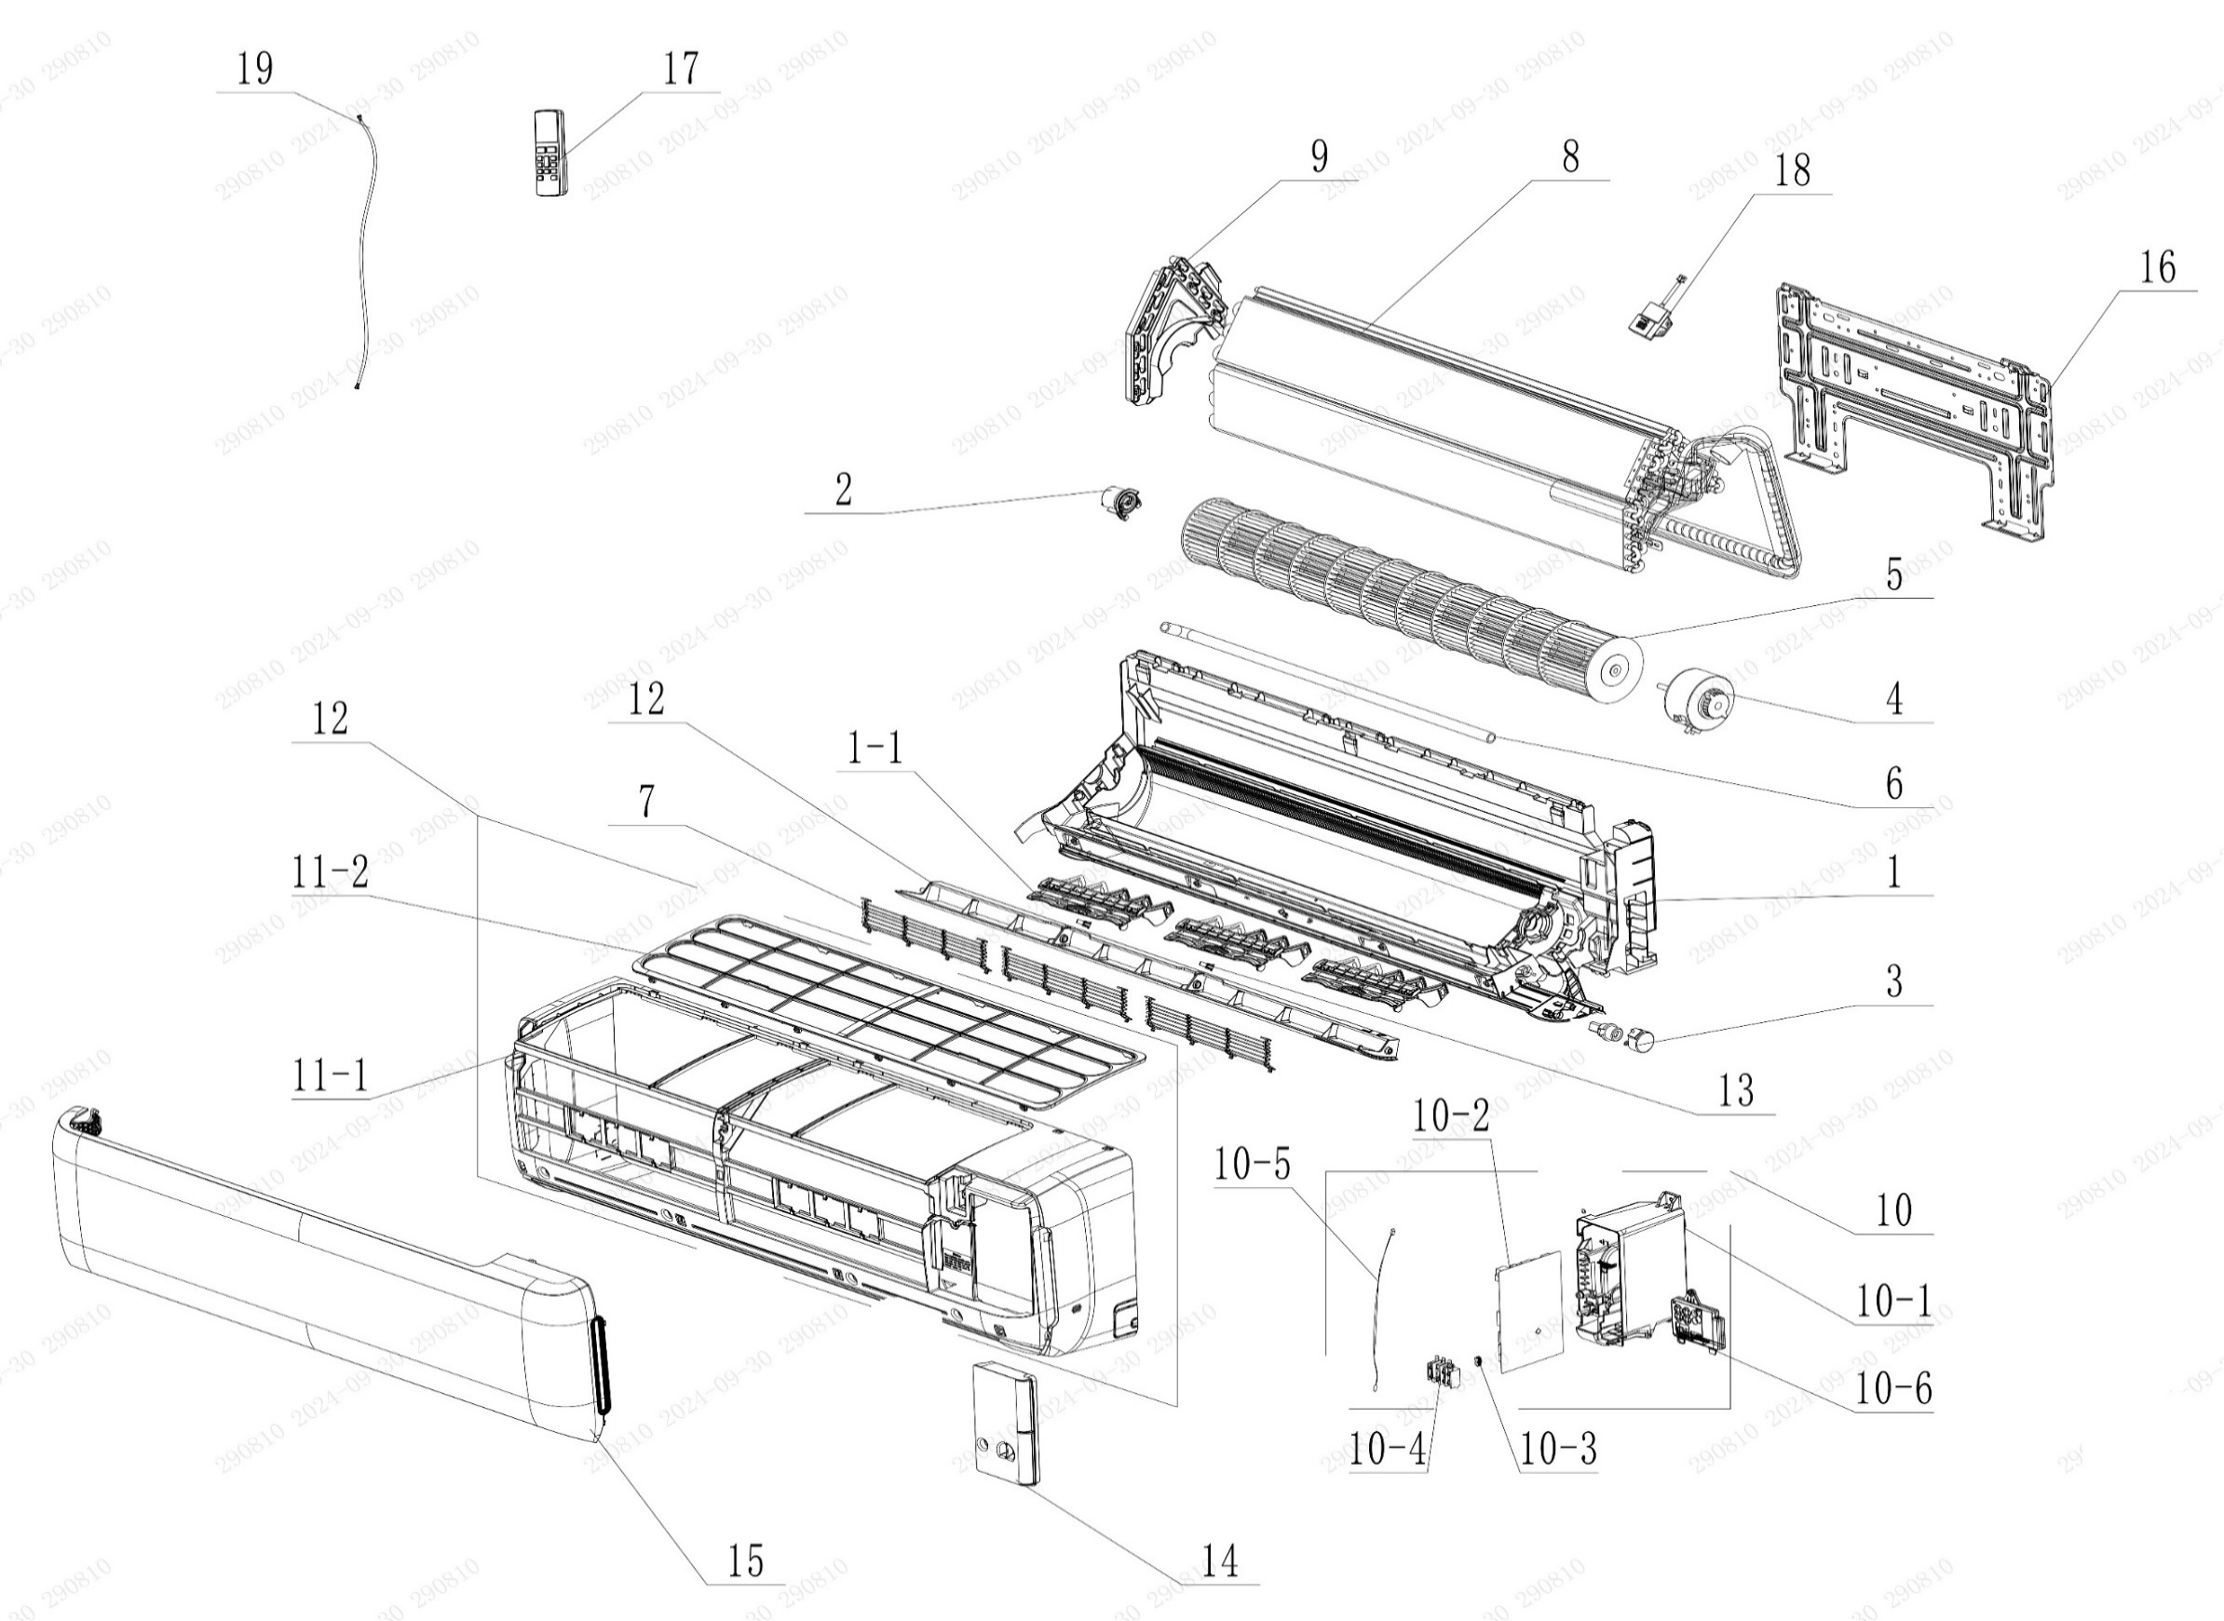

No. | Description Eng | Description Fr | Qty | Part code / Code pièce
1 | Rear Case Sub-Assy | Boîtier arrière sous-ensemble | 1 | 000377060088
1-1 | Air Louver | Volet d’air | 3 | 200007060102
2 | Axile Bush Sub-assy | Douille d’axe sous-ensemble | 1 | 1054204701
3 | Stepping Motor | Moteur pas à pas | 1 | 1521240210
4 | Motor | Moteur | 1 | 15010406011601
5 | Cross Flow Fan | Ventilateur à flux croisé | 1 | 103001060035
6 | Drainage Hose | Tuyau de drainage | 1 | 0523001405
7 | Rear Grill Sub-assy | Grille arrière sous-ensemble | 3 | 209168000018
8 | Evaporator Assy | Évaporateur assemblé | 1 | 011001062411P01
9 | Evaporator Support(D7) | Support évaporateur | 1 | 200025060025
10 | Electric Box Assy | Boîtier électrique assemblé | 1 | 100002083664
10-1 | Electric Box | Boîtier électrique | 1 | 200013060122
10-2 | Main Board | Carte principale | 1 | 300002064064
10-3 | Jumper | Cavalier (Jumper) | 1 | 4202021928
10-4 | Terminal Board | Carte de connexion (borne) | 1 | 422000000022
10-5 | Temperature Sensor | Capteur de température | 1 | 3900031302
10-6 | Display Board | Carte d’affichage | 1 | 300001061554
11 | Front Case Sub-assy | Boîtier avant sous-ensemble | 1 | 000002060329
11-1 | Front Case | Boîtier avant | 1 | 200002060083
11-2 | Filter Sub-Assy | Filtre sous-ensemble | 1 | 111001060337
12 | Guide Louver | Volet de guidage | 1 | 200004060193
13 | Axile Bush | Douille d’axe | 2 | 10542036
14 | Electric Box Cover | Couvercle du boîtier électrique | 1 | 200013060122
15 | Front Panel or Front Panel Assy | Panneau avant ou ensemble panneau avant | 1 | 272600005235
16 | Wall Mounting Frame | Cadre de fixation murale | 1 | 012043060024
17 | Remote Controller | Télécommande | 1 | 305001060236_Y63734
18 | Gas Sensor | Capteur de gaz | 1 | 34002406001601
19 | Power Line | Câble d’alimentation | 1 | NO CODE IN THE EXCEL
 | Remote Holder | Support de télécommande | 1 | 2012004801

OCHX-H36A-O
 | Spare Parts Diagram / Vue explosée de pièce
Harmony R32
36K btu Outdoor / Extérieure
OCHX-H36A-O
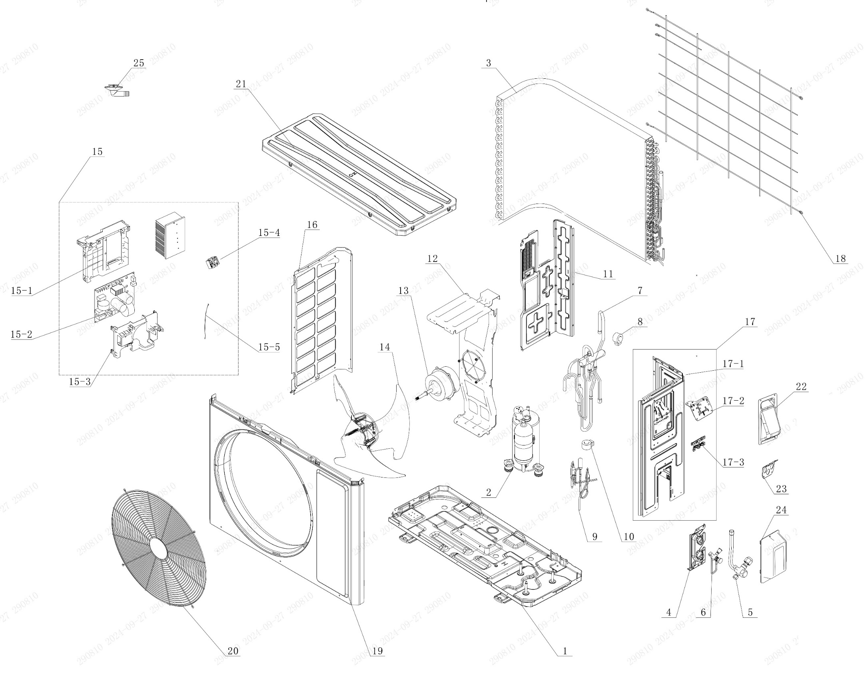

No. | Description Eng | Description Fr | Qty | Part code / Code pièce
1 | Chassis Sub-assy | Châssis sous-ensemble | 1 | 01700006071117P
2 | Compressor and Fittings | Compresseur et raccords | 1 | 009001060690
3 | Condenser Assy | Condenseur assemblé | 1 | 01100206192502
4 | Valve Support | Support de vanne | 1 | 012044060031P
5 | Cut-off valve big | Vanne d’arrêt grande | 1 | 070001060032
6 | Cut-off valve small | Vanne d’arrêt petite | 1 | 070001060022
7 | 4-Way Valve Assy | Vanne 4 voies assemblée | 1 | 030152060838
8 | 4 Way Valve Coil or Magnet Coil | Bobine de vanne 4 voies ou bobine magnétique | 1 | NO CODE IN THE EXCEL
9 | Electric Expansion Valve Sub-Assy | Sous-ensemble vanne de détente électrique | 1 | 030174060218
10 | Electric Expand Valve Fitting | Raccord de vanne de détente électrique | 1 | 07200206002301
11 | Clapboard | Cloison | 1 | 012051061623
12 | Motor Support | Support de moteur | 1 | 01204806019401
13 | Motor | Moteur | 1 | 15010406009404
14 | Axial Flow Fan | Ventilateur à flux axial | 1 | 103002060027
15 | Electric Box Assy | Boîtier électrique assemblé | 1 | 100002082048
15-1 | Electric Box | Boîtier électrique | 1 | 20001306010201
15-2 | Main Board | Carte principale | 1 | 300027063794
15-3 | Electric Box Cover | Couvercle du boîtier électrique | 1 | 20008206007701
15-4 | Terminal Board | Carte de connexion (borne) | 1 | 42200006007501
15-5 | Temperature Sensor | Capteur de température | 1 | 39000106006903
16 | Left Side Plate | Plaque latérale gauche | 1 | 012055060389P
17 | Right Side Plate Assy | Ensemble plaque latérale droite | 1 | 000081060373
17-1 | Right Side Plate | Plaque latérale droite | 1 | 01205606043702P
17-2 | Terminal Board Support sub-assy | Sous-ensemble support de carte de connexion | 1 | 01704106006103
17-3 | Wire Clamp | Collier de serrage (fil électrique) | 1 | 200015060021
18 | Rear Grill | Grille arrière | 1 | 016001060087
19 | Cabinet | Coffret / Enveloppe / Boîtier | 1 | 01202206001901P02
20 | Front Grill | Grille avant | 1 | 016004060018
21 | Top Cover Assy | Capot supérieur assemblé | 1 | 000051060149
22 | Handle | Poignée | 1 | 012210060014P
23 | Cable Cross Plate | Plaque de croisement de câbles | 1 | 01220906004001P
24 | Valve Cover | Couvercle de vanne | 1 | 20008706000804
25 | Drainage Joint | Raccord de drainage | 1 | 26113009

